Main Monitor
FX Volatility And Carry Analysis

Lang | 语言 |  | English |  |  |  |  |  |  | Related functions on the Bloomberg Terminal (see Help for more info)

As of: | #NAME? |  |  | Volatility: |  | ATM Implied Vol.

 | Tenor: | 6M |  |  | Tenor: | 1Y |  |  | Tenor: | 2Y

Currency Pair | 6M ATM Implied Vol. | Int. Rate CCY1 | Int. Rate CCY2 | Int.Rate Diff (Abs) | 1Y ATM Implied Vol. | Int. Rate CCY1 | Int. Rate CCY2 | Int.Rate Diff (Abs) | 2Y ATM Implied Vol. | Int. Rate CCY1 | Int. Rate CCY2 | Int.Rate Diff (Abs)
...
 |  |  |  |  |  |  |  |  | #NAME? | #N/A | #N/A | #N/A | #NAME? | #N/A | #N/A | #N/A
HKD | #NAME? | #N/A | #N/A | #N/A | #NAME? | #N/A | #N/A | #N/A | #NAME? | #N/A | #N/A | #N/A | #NAME? | #N/A | #N/A | #N/A
SEK | #NAME? | #N/A | #N/A | #N/A | #NAME? | #N/A | #N/A | #N/A | #NAME? | #N/A | #N/A | #N/A | #NAME? | #N/A | #N/A | #N/A
NOK | #NAME? | #N/A | #N/A | #N/A | #NAME? | #N/A | #N/A | #N/A | #NAME? | #N/A | #N/A | #N/A | #NAME? | #N/A | #N/A | #N/A
DKK | #NAME? | #N/A | #N/A | #N/A | #NAME? | #N/A | #N/A | #N/A | #NAME? | #N/A | #N/A | #N/A | #NAME? | #N/A | #N/A | #N/A
...
 | SGD | AUD | CAD | JPY | CHF | GBP | EURGBP | NZD | HKD | SEK | NOK | DKK
#N/A | #N/A | #N/A | #N/A | #N/A | #N/A | #N/A | #N/A | #N/A | #N/A | #N/A | #N/A | #N/A
#N/A | #N/A | #N/A | #N/A | #N/A | #N/A | #N/A | #N/A | #N/A | #N/A | #N/A | #N/A | #N/A
#N/A | #N/A | #N/A | #N/A | #N/A | #N/A | #N/A | #N/A | #N/A | #N/A | #N/A | #N/A | #N/A
#N/A | #N/A | #N/A | #N/A | #N/A | #N/A | #N/A | #N/A | #N/A | #N/A | #N/A | #N/A | #N/A
#N/A | #N/A | #N/A | #N/A | #N/A | #N/A | #N/A | #N/A | #N/A | #N/A | #N/A | #N/A | #N/A
#N/A | #N/A | #N/A | #N/A | #N/A | #N/A | #N/A | #N/A | #N/A | #N/A | #N/A | #N/A | #N/A
#N/A | #N/A | #N/A | #N/A | #N/A | #N/A | #N/A | #N/A | #N/A | #N/A | #N/A | #N/A | #N/A
#N/A | #N/A | #N/A | #N/A | #N/A | #N/A | #N/A | #N/A | #N/A | #N/A | #N/A | #N/A | #N/A
#N/A | #N/A | #N/A | #N/A | #N/A | #N/A | #N/A | #N/A | #N/A | #N/A | #N/A | #N/A | #N/A
#N/A | #N/A | #N/A | #N/A | #N/A | #N/A | #N/A | #N/A | #N/A | #N/A | #N/A | #N/A | #N/A
#N/A | #N/A | #N/A | #N/A | #N/A | #N/A | #N/A | #N/A | #N/A | #N/A | #N/A | #N/A | #N/A
#N/A | #N/A | #N/A | #N/A | #N/A | #N/A | #N/A | #N/A | #N/A | #N/A | #N/A | #N/A | #N/A
#N/A | #N/A | #N/A | #N/A | #N/A | #N/A | #N/A | #N/A | #N/A | #N/A | #N/A | #N/A | #N/A
#N/A | #N/A | #N/A | #N/A | #N/A | #N/A | #N/A | #N/A | #N/A | #N/A | #N/A | #N/A | #N/A
#N/A | #N/A | #N/A | #N/A | #N/A | #N/A | #N/A | #N/A | #N/A | #N/A | #N/A | #N/A | #N/A
#N/A | #N/A | #N/A | #N/A | #N/A | #N/A | #N/A | #N/A | #N/A | #N/A | #N/A | #N/A | #N/A
#N/A | #N/A | #N/A | #N/A | #N/A | #N/A | #N/A | #N/A | #N/A | #N/A | #N/A | #N/A | #N/A
#N/A | #N/A | #N/A | #N/A | #N/A | #N/A | #N/A | #N/A | #N/A | #N/A | #N/A | #N/A | #N/A
#N/A | #N/A | #N/A | #N/A | #N/A | #N/A | #N/A | #N/A | #N/A | #N/A | #N/A | #N/A | #N/A
#N/A | #N/A | #N/A | #N/A | #N/A | #N/A | #N/A | #N/A | #N/A | #N/A | #N/A | #N/A | #N/A
#N/A | #N/A | #N/A | #N/A | #N/A | #N/A | #N/A | #N/A | #N/A | #N/A | #N/A | #N/A | #N/A
#N/A | #N/A | #N/A | #N/A | #N/A | #N/A | #N/A | #N/A | #N/A | #N/A | #N/A | #N/A | #N/A
#N/A | #N/A | #N/A | #N/A | #N/A | #N/A | #N/A | #N/A | #N/A | #N/A | #N/A | #N/A | #N/A
#N/A | #N/A | #N/A | #N/A | #N/A | #N/A | #N/A | #N/A | #N/A | #N/A | #N/A | #N/A | #N/A
#N/A | #N/A | #N/A | #N/A | #N/A | #N/A | #N/A | #N/A | #N/A | #N/A | #N/A | #N/A | #N/A
#N/A | #N/A | #N/A | #N/A | #N/A | #N/A | #N/A | #N/A | #N/A | #N/A | #N/A | #N/A | #N/A
#N/A | #N/A | #N/A | #N/A | #N/A | #N/A | #N/A | #N/A | #N/A | #N/A | #N/A | #N/A | #N/A
#N/A | #N/A | #N/A | #N/A | #N/A | #N/A | #N/A | #N/A | #N/A | #N/A | #N/A | #N/A | #N/A
#N/A | #N/A | #N/A | #N/A | #N/A | #N/A | #N/A | #N/A | #N/A | #N/A | #N/A | #N/A | #N/A
#N/A | #N/A | #N/A | #N/A | #N/A | #N/A | #N/A | #N/A | #N/A | #N/A | #N/A | #N/A | #N/A
#N/A | #N/A | #N/A | #N/A | #N/A | #N/A | #N/A | #N/A | #N/A | #N/A | #N/A | #N/A | #N/A
#N/A | #N/A | #N/A | #N/A | #N/A | #N/A | #N/A | #N/A | #N/A | #N/A | #N/A | #N/A | #N/A
#N/A | #N/A | #N/A | #N/A | #N/A | #N/A | #N/A | #N/A | #N/A | #N/A | #N/A | #N/A | #N/A
#N/A | #N/A | #N/A | #N/A | #N/A | #N/A | #N/A | #N/A | #N/A | #N/A | #N/A | #N/A | #N/A
#N/A | #N/A | #N/A | #N/A | #N/A | #N/A | #N/A | #N/A | #N/A | #N/A | #N/A | #N/A | #N/A
#N/A | #N/A | #N/A | #N/A | #N/A | #N/A | #N/A | #N/A | #N/A | #N/A | #N/A | #N/A | #N/A
#N/A | #N/A | #N/A | #N/A | #N/A | #N/A | #N/A | #N/A | #N/A | #N/A | #N/A | #N/A | #N/A
#N/A | #N/A | #N/A | #N/A | #N/A | #N/A | #N/A | #N/A | #N/A | #N/A | #N/A | #N/A | #N/A
#N/A | #N/A | #N/A | #N/A | #N/A | #N/A | #N/A | #N/A | #N/A | #N/A | #N/A | #N/A | #N/A
#N/A | #N/A | #N/A | #N/A | #N/A | #N/A | #N/A | #N/A | #N/A | #N/A | #N/A | #N/A | #N/A
#N/A | #N/A | #N/A | #N/A | #N/A | #N/A | #N/A | #N/A | #N/A | #N/A | #N/A | #N/A | #N/A
#N/A | #N/A | #N/A | #N/A | #N/A | #N/A | #N/A | #N/A | #N/A | #N/A | #N/A | #N/A | #N/A
#N/A | #N/A | #N/A | #N/A | #N/A | #N/A | #N/A | #N/A | #N/A | #N/A | #N/A | #N/A | #N/A
#N/A | #N/A | #N/A | #N/A | #N/A | #N/A | #N/A | #N/A | #N/A | #N/A | #N/A | #N/A | #N/A
#N/A | #N/A | #N/A | #N/A | #N/A | #N/A | #N/A | #N/A | #N/A | #N/A | #N/A | #N/A | #N/A
#N/A | #N/A | #N/A | #N/A | #N/A | #N/A | #N/A | #N/A | #N/A | #N/A | #N/A | #N/A | #N/A
#N/A | #N/A | #N/A | #N/A | #N/A | #N/A | #N/A | #N/A | #N/A | #N/A | #N/A | #N/A | #N/A
#N/A | #N/A | #N/A | #N/A | #N/A | #N/A | #N/A | #N/A | #N/A | #N/A | #N/A | #N/A | #N/A
#N/A | #N/A | #N/A | #N/A | #N/A | #N/A | #N/A | #N/A | #N/A | #N/A | #N/A | #N/A | #N/A
#N/A | #N/A | #N/A | #N/A | #N/A | #N/A | #N/A | #N/A | #N/A | #N/A | #N/A | #N/A | #N/A
...
Chart: | 1Y |  |  |  |  |  |  |  | Chart: | 2Y
#NAME? |  |  |  |  |  |  |  |  | Historical Ratio of Int. Rate Differential / ATM Implied Vol.
 | SGD | AUD | CAD | JPY | CHF | GBP | EURGBP | NZD | HKD | SEK | NOK | DKK
#N/A | 0 | 0 | 0 | 0 | 0 | 0 | 0 | 0 | 0 | 0 | 0 | 0
...

Historical - Raw data
FX Volatility And Carry Analysis

 |  |  |  |  |  |  |  |  |  |  |  |  |  | IR CCY1 Tickers
 |  |  |  |  |  |  |  |  |  |  |  |  |  | USD
#NAME? | Vol tickers
#NAME? | PX_LAST |  |  |  |  |  |  |  |  |  |  |  | Is rate 100-yield? | #N/A
Date | USDSGDV2Y Curncy | AUDUSDV2Y Curncy | USDCADV2Y Curncy | USDJPYV2Y Curncy | USDCHFV2Y Curncy | GBPUSDV2Y Curncy | EURGBPV2Y Curncy | NZDUSDV2Y Curncy | USDHKDV2Y Curncy | USDSEKV2Y Curncy | USDNOKV2Y Curncy | USDDKKV2Y Curncy | Date | #N/A
#NAME? |  | #NAME? | #NAME? | #NAME? | #NAME? | #NAME? | #NAME? | #NAME? | #NAME? | #NAME? | #NAME? | #NAME? | #NAME?
...

Interest Rate Curves
FX Volatility And Carry Analysis

* If you need to add more currencies, copy 10-18 and enter the currency. Make sure the Currency-Curve List sheet is updated as well.
AED | Curve Number | 230
 | Curve Index | YCSW0230 Index
 | Curve Name | #NAME?
 | Tenors | CURVE_TERMS | #NAME?
...

Currency-Curve List
FX Volatility And Carry Analysis

* This list is used in the 'Interest Rate Curves' sheet to lookup the curve terms.
CURRENCY | Curve # | Curve Index | Curve Name
AED | 230 | YCSW0230 Index | #NAME?
AUD | 159 | YCSW0159 Index | #NAME?
BRL | 89 | YCSW0089 Index | #NAME?
CAD | 147 | YCSW0147 Index | #NAME?
CHF | 234 | YCSW0234 Index | #NAME?
...

Help
FX Volatility And Carry Analysis

This spreadsheet allows you to compare the interest rate differentials ("carry") for various currencies against their implied/realized volatilities.
It also plots a 1 year historical chart of the ratio: (Int. Rate / Volatility).

Usage:
...
Related Functions on the Bloomberg Terminal:
1. To rank currencies by volatility and other measures | WCRS <GO>
2. For dynamic and customizable currency monitoring | XDSH <GO>
3. To compare Historical and Implied Volatilities. | VOLC <GO>
4. To study various term structures for FX | XCRV <GO>
5. To study ATM Implied Vols and Risk Reversals. | OVDV <GO>
6. To find the curve numbers to use for Interest Rates. | CURV <GO>

Description of inputs and output:
Enter the date as of which you want to analyze Vols and Interest rates.
Specify whether you want to use Implied Vol (ATM) or realized Vol.
You can compare up to 4 tenors simultaneously.

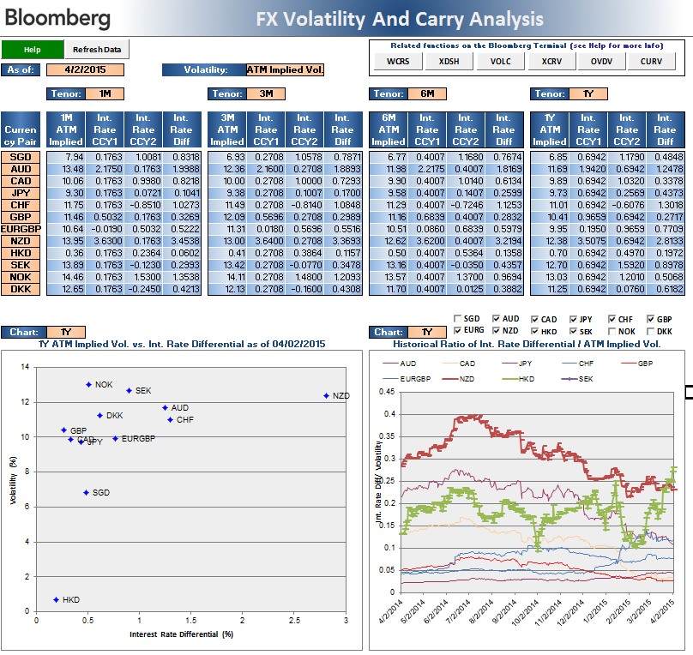

Table showing Implied/Realized Vol vs. Int. Rate Differential.

Choose which currency pairs you want to chart.

Select the tenor (this is one of the tenors input above)

Scatter plot of interest rate vs Volatility for various currencies.

